Василиса бязь
 |  | остатки |  |  |  | заказ
№ рис. | КПБ" Василиса" | 1,5 cп. | 2,0 cп. | ЕВРО | Дуэт | 1,5 cп. | 2,0 cп. | ЕВРО | Дуэт
9214 | 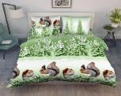 | ЕСТЬ | есть | есть | ЕСТЬ
9214/3 | 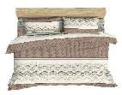 | ЕСТЬ | ЕСТЬ | нет | 2 шт
9216 | 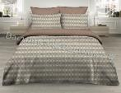 | нет | нет | нет | ЕСТЬ
9422 | 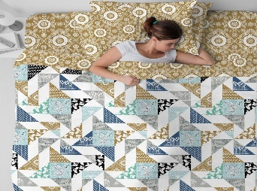 | ЕСТЬ | ЕСТЬ | нет | нет |  |  |  |  | НОВИНКА
9424 | 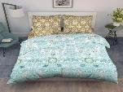 | ЕСТЬ | нет | нет | нет |  |  |  |  | новинка
9425 | 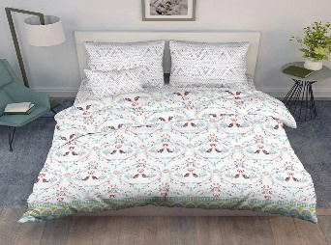 | ЕСТЬ | есть | нет | нет |  |  |  |  | НОВИНКА
9483/1 | 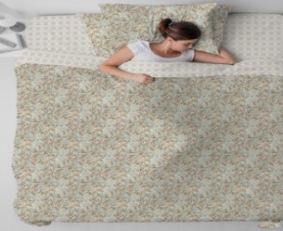 | ЕСТЬ | нет | есть | есть
9487 Кружева | 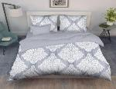 | ЕСТЬ | нет | нет | 1 шт
9488 Кружева | 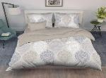 | нет | есть | 2 шт | 1 шт
9489 Кружева |   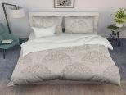  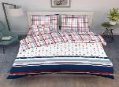    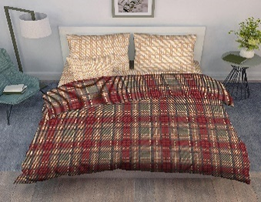 | ЕСТЬ | нет | нет | 3шт
некст
9289 нэкст | 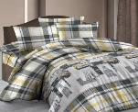 | ЕСТЬ | есть | есть | есть
9290 нэкст | 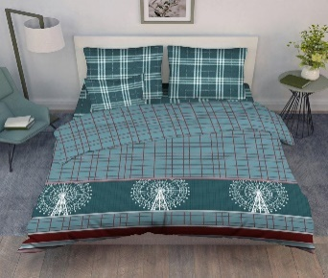 | ЕСТЬ | есть | есть | есть
9292 НЭКСТ |  | ЕСТЬ | есть | есть | есть
9294 |  | ЕСТЬ | есть | есть | есть
9296 НЭКСТ |  | ЕСТЬ | есть | есть | есть

